Lựa chọn công nghệ
- Nhiệm vụ: Bóc tách hình ảnh từ video
- Giải pháp: Sử dụng thư viện mã nguồn mở Decord
- Output: Folder chứa các key frames của video
Extract Frame
- Nhiệm vụ: Phân hình ảnh đầu vào thành 2 nhóm
+ Chứa văn bản thực sự
+ Chứa văn bản tự nhiên hoặc không có văn bản
- Giải pháp: Sử dụng mô hình deep learning EfficientNet
- Output: Folder chứa những hình ảnh có văn bản thực sự
Image Classify
- Nhiệm vụ: Phát hiện và khoanh vùng ảnh có chứa text
- Giải pháp: Sử dụng thư viện mã nguồn mở CRAFT
- Output: Danh sách các textbox chứa text
Text Detection
- Nhiệm vụ: Nhận dạng các ký tự chứa trong hình ảnh
- Giải pháp: Sử dụng thư viện mã nguồn mở deep-text (bổ sung thêm dữ liệu tiếng việt)
- Output: File chứa văn bản, và thời gian xuất hiện văn bản trong video
Text Recognition
Video
Output
- Nhiệm vụ: Bóc tách hình ảnh từ video
- Output: Folder chứa các key frames của video
Extract Frame
- Nhiệm vụ: Phân hình ảnh đầu vào thành 2 nhóm
+ Chứa văn bản thực sự
+ Chứa văn bản tự nhiên hoặc không có văn bản
- Output: Folder chứa những hình ảnh có văn bản thực sự
Image Classify
- Nhiệm vụ: Phát hiện và khoanh vùng ảnh có chứa text
- Output: Danh sách các textbox chứa text
Text Detection
- Nhiệm vụ: Nhận dạng các ký tự chứa trong hình ảnh
- Output: File chứa văn bản, và thời gian xuất hiện văn bản trong video
Text Recognition
Video
Output

Module1
- video
- time_split
- i_start

- vr [ ] = VideoReader()
- fps = vr.get_avg_fps()
- every = time_split * fps
- index = i_start
- i_end = len(vr)

index % every = 0
Đúng
cv2.imwrite(img_name,vr [ index])

index ++

Đúng
index < i_end

Sai

END

DEMO RESULT
IMAGE | TEXT
 | JANUARY 25 , 2012
 | RADICALMEDIA
 | newart dub
 | INTERNATIONAL DUBBING
 | Director of Photography VLADIMIR ILIC
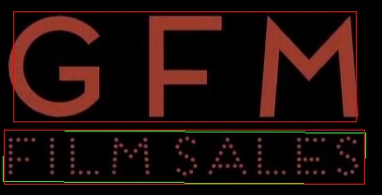 | GFM FILM SALES
 | Ngô Thanh Vân

